Arkusz1
Kolejowy Terminal Małaszewicze |  |  |  |  |  |  |  |  |  |  |  |  | Tel. +48 723 - 004 - 046
Ul. Celna 18
21-540 Małaszewicze
INTERCHANGE
 |  | WYDANIE / PICK-UP |  |  |  |  |  |  |  |  |  |  |  |  | PRZYJĘCIE / CHECK-IN
 |  |  |  | DATA |  |  |  |  |  |  | GODZ
 |  | PRÓŻNY / EMPTY |  |  |  |  |  |  |  |  |  |  |  |  | ŁADOWNY / LOADED
KONTENER / CONTAINER NO:
TYP / TYPE : |  |  |  | 20° |  |  | 30° |  | 40° |  |  | 45° |  | INNY
WAGA |  |  |  |  |  | PLOMBA |  |  |  |  |  |  |  | FIRMA
Stan techniczny kontenera:
BT | ZGIĘCIE / BENT |  |  |  |  |  |  | 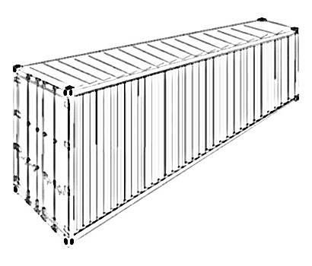 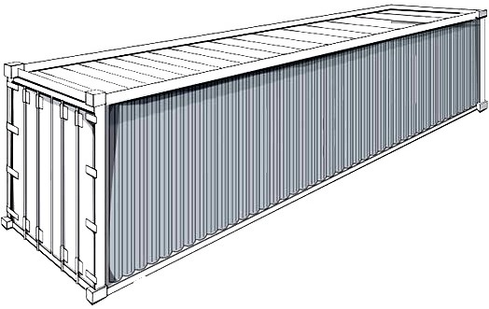 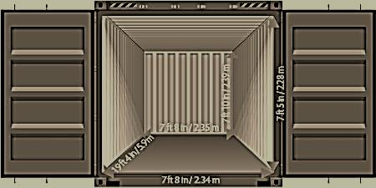
L | POLUZOWANIE / LOOSE
M | BRAK / MISSING
BR | ZŁAMANIE / BROKEN
C | PRZECIECIE / CUT
H | OTWÓR / HOLE
CR | PĘKNIECIE / CRACKED
R | SKORODOWANIE / RUSTY
B | RYSA / SCRATCH
S | ODERWANIE / DETACHED
PO | WYBRZUSZENIE / PUSHED OUT
D | WGNIECENIE / DENT
UWAGI:

BT | L |  | M |  | BR |  | C | H |  | CR |  | R |  | B |  | S | PO | D

IMIĘ I NAZWISKO KIEROWCY / NAME OF DRIVER:
NUMER REJESTRACYJNY SAMOCHODU/NACZEPY
TRUCK TRAILER REGISTRATION NUMBER

PODPIS PRZEDSTAWICIELA TERMINALA/ |  |  |  |  |  |  |  |  |  |  |  |  |  |  | PODPIS KIEROWCY/
TERMINALS SIGNATURE |  |  |  |  |  |  |  |  |  |  |  |  |  |  | DRIVERS SIGNATURE

